Datos personales
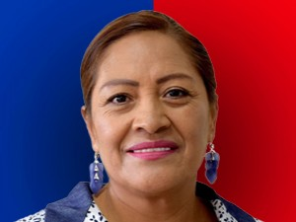

Nombres: | Blanca María
Apellidos: | Paucar Paucar
Facebook: | https://www.facebook.com/BlancaPaucarRC/
Twitter: | @BlancaPaucarRc
Descripción:

